الاجوبة
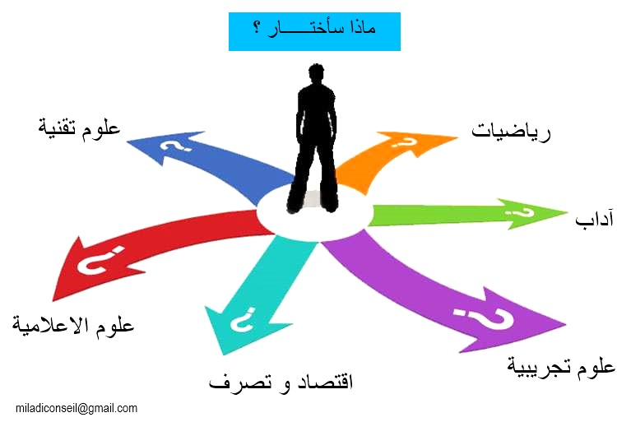
 |  | استبيان صعوبات التوجيه
 |  | (IDO; S.Rochat, 2019 - version Excel arabe: Ali Miladi 2025)

 | يهدف هذا الاستبيان الى المساعدة على فهم أفضل للصعوبات التي تعترضك في عملية التوجيه. ستجد، أسفله، عديد التأكيدات في موضوع التوجيه، بيَن إلى أي حد تتفق معها (لا أتفق مطلقا، قليلا، كثيرا) وذلك بوضع علامة ✓ في الخانة المناسبة.

 |  | لا | الى حد ما | نعم
1 | هدفي الدراسي والمهني ليس واضحا ولا أعرف أيَ طريق أختار | FALSE | FALSE | FALSE
2 | هدفي من المسار الدراسي والمهني ليس مهمَا ولا فائدة في التفكير فيه | FALSE | FALSE | FALSE
3 | هدفي من المسار الدراسي والمهني ليس له الأولوية، لديَ أهداف أخرى أسعى اليها في هذه الفترة. | FALSE | FALSE | FALSE
4 | أشك في قدرتي على بلوغ هدفي | FALSE | FALSE | FALSE
5 | الظروف المحيطة بي لا تدعم مجهوداتي للوصول الى هدفي | FALSE | FALSE | FALSE
6 | أجد صعوبة في تبيَن مشاعري تجاه هدفي. | FALSE | FALSE | FALSE
7 | لدي ميل الى تأجيل الأعمال التي علي إنجازها | FALSE | FALSE | FALSE
8 | لدي ميل الى التشاؤم وتوقع الأسوإ. | FALSE | FALSE | FALSE
9 | أشكُ في قيمتي ولديَ ميلٌ الى توبيخ نفسي بسبب نقائصي. | FALSE | FALSE | FALSE
10 | أخاف من الوقوع في الخطأ وإساءة الاختيار. | FALSE | FALSE | FALSE
11 | أخاف من عدم اليقين الذي يميز اختياري وتبعاته (نتائجه). | FALSE | FALSE | FALSE
12 | أنا قلق/قلقة لمجرد التفكير أنه يجب علي الاختيار. | FALSE | FALSE | FALSE
13 | كثيرا ما أشعر بالخوف والقلق في عديد الوضعيات. | FALSE | FALSE | FALSE
14 | أخشى من العواقب التي يمكن أن يخلفها اختياري على وضع عائلتي. | FALSE | FALSE | FALSE
15 | اختيار مهنة على غاية من الأهمية لأنه قرار لبقية الحياة. | FALSE | FALSE | FALSE
16 | العمل هو أهم شيء في الحياة. | FALSE | FALSE | FALSE
17 | في النهاية الصدفة والحظ هما اللذان يحددان اختيار مهنة أو مجالا تكوينيا. | FALSE | FALSE | FALSE
18 | المستشار في الاعلام والتوجيه يمكنه أن يدلني على المسلك المناسب لي. | FALSE | FALSE | FALSE
19 | الاختبارات والاستبيانات يمكن أن تبين لي الخيار الأمثل. | FALSE | FALSE | FALSE
20 | أفراد عائلتي هم المؤهلون أكثر من غيرهم لتحديد الاختيار الأفضل لي. | FALSE | FALSE | FALSE
21 | هناك مهن خاصة بالفتيات وأخرى بالفتيان. | FALSE | FALSE | FALSE
22 | مكانة (هيبة) المهنة أو مجال التكوين مهمة جدا. | FALSE | FALSE | FALSE
23 | تنقصني المعلومة بخصوص طريقة تطوير مساري الدراسي والمهني طيلة الحياة. | FALSE | FALSE | FALSE
24 | تنقصني المعلومة بخصوص المراحل الواجب اتباعها عند اختيار مهنة أو مسلك دراسي. | FALSE | FALSE | FALSE
25 | تنقصني المعلومة عن الجوانب التي يجب أخذها بالاعتبار عند اختيار مهنة أو مجال دراسي. | FALSE | FALSE | FALSE
26 | تنقصني المعلومة عن طريقة الربط بين المعطيات عند اختيار مهنة ما أو مجال دراسي. | FALSE | FALSE | FALSE
27 | لا أفهم لماذا يجب استكشاف عدة خيارات قبل الانخراط في توجيه ما. | FALSE | FALSE | FALSE
28 | لا أعرف ان كان يجب تحكيم العقل أو المشاعر عند اختيار مهنة أو اختصاص دراسي.. | FALSE | FALSE | FALSE
29 | أجد صعوبة في تكوين صورة عامة عن مسار الاختيار(التوجيه) ومراحله. | FALSE | FALSE | FALSE
30 | تنقصني المعلومة التي تمكنني من معرفة اهتماماتي وميولي (ما يعجبني). | FALSE | FALSE | FALSE
31 | تنقصني المعلومة عن كفاياتي وقدراتي. (ما أتميز فيه) | FALSE | FALSE | FALSE
32 | تنقصني المعلومة عن ملامح شخصيتي. | FALSE | FALSE | FALSE
33 | تنقصني المعلومة عن القيم التي تستهويني. (ما هو مهم بالنسبة لي). | FALSE | FALSE | FALSE
34 | تنقصني المعلومة عن نقاط القوة لدي. | FALSE | FALSE | FALSE
35 | تنقصني المعلومة عن معنى حياتي وعملي ودراستي. | FALSE | FALSE | FALSE
36 | أجد صعوبة في العثور على الخيط الرابط بين مختلف مراحل مساري المهني (أو التوجيهي). | FALSE | FALSE | FALSE
37 | أجد صعوبة في تقدير كمية المعلومات الضرورية للقيام بالاختيار. | FALSE | FALSE | FALSE
38 | لدي عديد الأسئلة عن الخيارات أبحث لها عن أجوبة. | FALSE | FALSE | FALSE
39 | لا أعرف أين أجد معلومات عن الشعب الدراسية والمهن ومجالات التكوين. | FALSE | FALSE | FALSE
40 | لا أعرف كيف أقيم وجاهة (أهمية) المعلومات التي لدي. | FALSE | FALSE | FALSE
41 | ليست لدي معلومات كافية عن المهن الموجودة وخصائصها. | FALSE | FALSE | FALSE
42 | أتساءل كيف ستكون مهن المستقبل. | FALSE | FALSE | FALSE
43 | ليست لدي معلومات كافية عن مجالات الدراسة والتكوين. | FALSE | FALSE | FALSE
44 | أتردد بين خيارات كثيرة فكلها يهمني. | FALSE | FALSE | FALSE
45 | المهن ومجالات التكوين التي تهمني صعبة المنال. | FALSE | FALSE | FALSE
46 | أرغب في العمل في مجالات الترفيه التي تستهويني (تُمتعني). | FALSE | FALSE | FALSE
47 | أتردد في القيام بتغيير توجيهي أو مساري المهني. | FALSE | FALSE | FALSE
48 | أرى أنه يجب علي التفكير في مخطط بديل. وهذا يصيبني بالقلق. | FALSE | FALSE | FALSE
49 | أتردد بين عدة خيارات وكلها لها إيجابيات وسلبيات. | FALSE | FALSE | FALSE
50 | أجد صعوبة في تقييم كل الخيارات التي تتوفر لي. | FALSE | FALSE | FALSE
51 | لي انطباع أن كل الأبواب مفتوحة. | FALSE | FALSE | FALSE
52 | أنا متأثر بالخيارات المهنية لأفراد عائلتي. | FALSE | FALSE | FALSE
53 | يبدو لي بأن آفاق خياراتي محدَدة بانتظارات عائلتي. | FALSE | FALSE | FALSE
54 | أرغب في تحقيق توازن بين مختلف مجالات حياتي. | FALSE | FALSE | FALSE
55 | يبدو لي أن آفاقي محدَدة بإكراهات تتجاوزني (خارجة عن نطاقي). | FALSE | FALSE | FALSE
56 | لست متمكنا من القواعد الثقافية السائدة في محيطي الحالي وكذلك في المحيط الذي ارغب بالعيش فيه. | FALSE | FALSE | FALSE
57 | أجد صعوبة في جعل قراراتي تُسمَع وتُحترم. | FALSE | FALSE | FALSE
58 | أنتظر أن يوفر لي خياري مزيدا من الرفاه والسعادة. | FALSE | FALSE | FALSE
59 | أمر غالبا بفترات جيدة وأخرى صعبة في حياتي الدراسية. | FALSE | FALSE | FALSE
60 | أمر بفترة انتقال مقلقة جدا وتفقدني توازني. | FALSE | FALSE | FALSE
61 | أجد صعوبة في التخطيط تعترضني دائما أشياء غير منتظرة. | FALSE | FALSE | FALSE
62 | أخاف من الفشل وأجد صعوبة في التعافي منه وتجاوزه. | FALSE | FALSE | FALSE
63 | أميل الى الهروب من المشاكل وأحتاج الى استراتيجية فعالة لإدارتها. | FALSE | FALSE | FALSE
64 | أجد مشقة في تصور مساري المهني كشيء مثير للحماس. | FALSE | FALSE | FALSE
65 | أخشى أن يؤدي بي اختياري الى البطالة في المستقبل | FALSE | FALSE | FALSE

النتايج
 |  | نتــــــــــــــــائج الاستبيان

مصدر الصعوبة |  | مجموع النقاط |  |  | الرسم البياني

توزيع الاجابات
 | يوجد صعوبة | نوعا ما | لا توجد صعوبة

غياب الدافعية | 0 | 0 | 0
التردد المزمن | 0 | 0 | 0
المعتقدات غير المتماثلة | 0 | 0 | 0
غياب المعلومات حول مراحل الاختيار | 0 | 0 | 0
غياب المعلومات حول الذات | 0 | 0 | 0
غياب المعلومات حول الخيارات المتاحة | 0 | 0 | 0
الصراعات الداخلية | 0 | 0 | 0
الصراعات الخارجية | 0 | 0 | 0
غياب التشغيلية | 0 | 0 | 0 |  |  | ز

 |  |  |  | النسبة المأوية

